AM und Bildung
Arbeitmarkt und Bildung in Wien
 | Jun-21

Arbeitsmarktdaten im Kontext von Bildungsabschlüssen:
Das mit Abstand höchste Arbeitslosigkeitsrisiko haben Personen, die keinen über die Pflichtschule hinausgehenden Bildungsabschluss vorweisen können.

Wichtige Arbeitsmarktdaten auf einen Blick

 |  |  | Veränd. zum Vorjahr
 | Bestand/Quote |  | absolut | in%

Arbeitslose Personen | 121,589 |  | -40,656 | -25.1%
Frauen | 53,834 |  | -18,139 | -25.2%
Männer | 67,755 |  | -22,517 | -24.9%
Unselbständig Beschäftigte | 875,615 |  | 37,346 | 4.5%
Frauen | 422,058 |  | 16,338 | 4.0%
Männer | 453,557 |  | 21,008 | 4.9%
Arbeitslosenquote - nationale Berechnung | 12.2% |  | -4.0% | -Punkte
Frauen | 11.3% |  | -3.8% | -Punkte
Männer | 13.0% |  | -4.3% | -Punkte

 | arbeitslose Personen |  | offene Stellen

 | Bestand | Anteil | Bestand | Anteil

Gesamt | 121,589 | 100% | 15,553 | 100%
maximal Pflichtschule | 56,910 | 46.8% | 6,274 | 40.3%
Lehre | 26,090 | 21.5% | 5,095 | 32.8%
Mittlere technisch-gewerbliche Schule | 678 | 0.6% | 36 | 0.2%
Mittlere kaufmännische Schule | 2,132 | 1.8% | 93 | 0.6%
sonstige mittlere Schule | 2,627 | 2.2% | 996 | 6.4%
Allgemeinbildende höhere Schule | 10,562 | 8.7% | 57 | 0.4%
Höhere technisch-gewerbliche Schule | 2,365 | 1.9% | 858 | 5.5%
Höhere kaufmännische Schule | 2,055 | 1.7% | 389 | 2.5%
sonstige höhere Schule | 3,637 | 3.0% | 546 | 3.5%
Akademie | 421 | 0.3% | 27 | 0.2%
Fachhochschule | 1,296 | 1.1% | 509 | 3.3%
Universität, Hochschule, Pädagogische Hochschule | 12,506 | 10.3% | 673 | 4.3%

46,8% der arbeitslosen Personen hat lediglich Pflichtschulausbildung, 21,5% verfügen über einen Lehrabschluss; in Summe weisen 68,3% aller arbeitslosen Personen maximal Lehrausbildung auf. Personen mit Lehrabschluss sind allerdings im Vorteil: 32,8% der (sofort verfügbaren) offenen Stellen verlangt diese Qualifikation.

Bestand arbeitsloser Personen nach Ausbildung und Geschlecht

 | Frauen N = 53.834 | Männer N = 67.755
Pflichtschule | 46.9% | 46.7%
Lehre | 17.3% | 24.8%
BMS | 5.4% | 3.7%
AHS | 9.4% | 8.1%
BHS | 6.9% | 6.4%
Uni, FH, Akademie | 13.9% | 9.9%

Bei der differenzierten Betrachtung arbeitsloser Personen nach Geschlecht zeigt sich ein geringer Unterschied beim Anteil von Personen mit Pflichtschulausbildung (Männer: 46,7%, Frauen: 46,9%), jedoch ein deutlicher Unterschied beim Anteil von Personen mit Lehrabschluss: 17,3% der arbeitslosen Frauen, aber 24,8% der arbeitslosen Männer haben eine Lehrausbildung absolviert.

Arbeitslosenquote1 nach Ausbildung

 | Jun 21 | Jun 20 | ALQ-Gesamt | ALQ-Gesamt
Pflichtschulausbildung | 32.5% | 40.8% | 12.2% | 16.2%
Lehrausbildung | 12.1% | 15.6% | 12.2% | 16.2%
BMS | 7.3% | 8.7% | 12.2% | 16.2%
AHS | 9.5% | 12.2% | 12.2% | 16.2%
BHS | 7.8% | 10.2% | 12.2% | 16.2%
Akadem. Ausbildung, FH | 4.5% | 6.5% | 12.2% | 16.2%

Arbeitslosenquote1 nach Ausbildung im Zeitverlauf

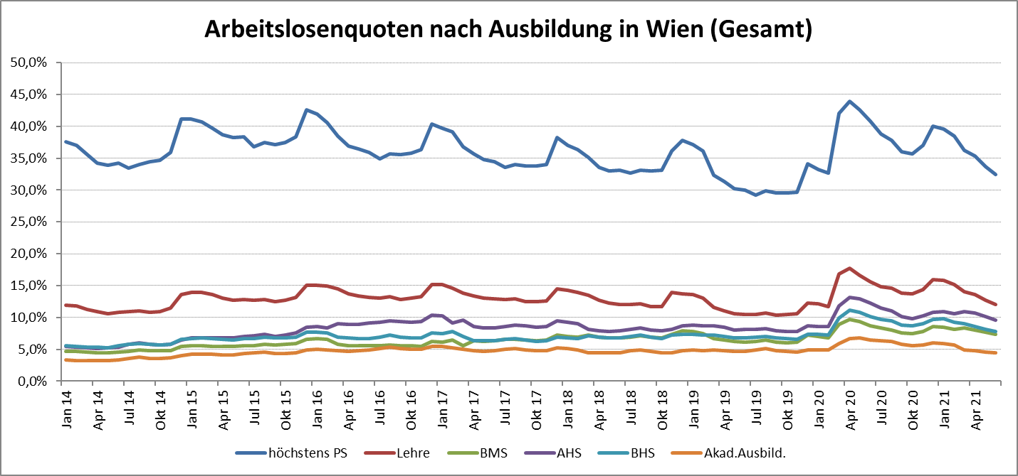

1 Vorgemerkte Arbeitslose einer Bildungsebene bezogen auf das Arbeitskräftepotential (Arbeitslose + unselbstständig Beschäftigte des Jahres) derselben Bildungsebene; die Gliederung der Beschäftigtenbasis nach Bildungsabschluss wurde nach Ergebnissen der Arbeitskräfteerhebung (unselbeständig Erwerbstätige nach LFK) errechnet

verwendete Abkürzungen:
AHS: Allgemeinbildende höhere Schule
BHS: Berufsbildende höhere Schule (Höhere technisch-gewerbliche Schule, Höhere kaufmännische Schule, Sonstige höhere Schule)
BMS: Berufsbildende mittlere Schule (Mittlere technisch-gewerbliche Schule, Mittlere kaufmännische Schule, Sonstige mittlere Schule)

